画面説明
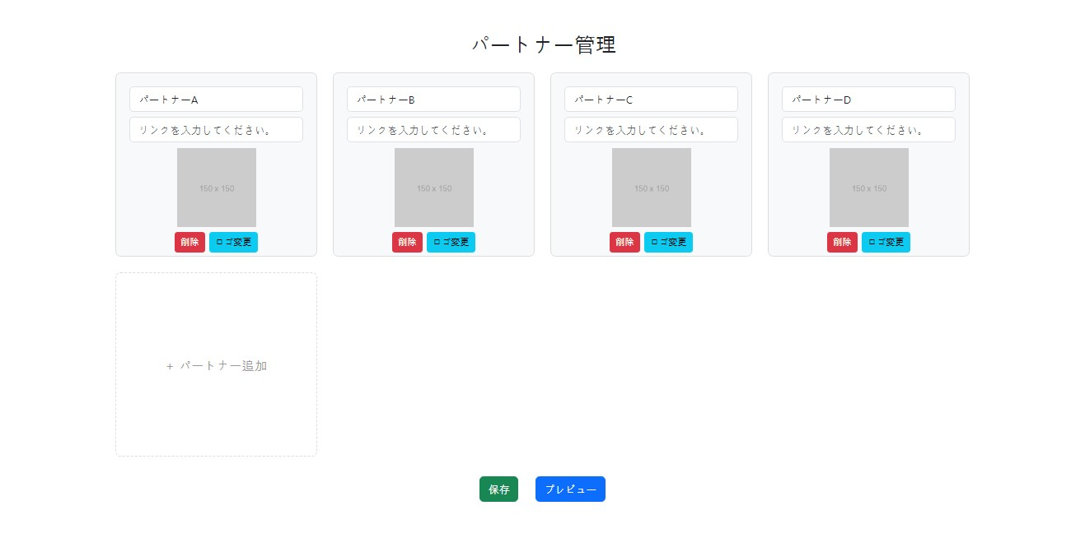 | 遷移された場所 | 画面紹介 | 操作
 | 管理 | この画面はパートナー紹介を修正する画面です。 | パートナーの追加、削除することができます。

1
2

3

4
5

6

7
8

